kecelakaan-bps
Kecelakaan | Jumlah Kecelakaan, Korban Mati, Luka Berat, Luka Ringan, dan Kerugian Materi
Kecelakaan | 1992 | 1993 | 1994 | 1995 | 1996 | 1997 | 1998 | 1999 | 2000 | 2001 | 2002 | 2003 | 2004 | 2005 | 2006 | 2007 | 2008 | 2009 | 2010 | 2011 | 2012 | 2013 | 2014 | 2015
Jumlah Kecelakaan | 19920 | 17323 | 17469 | 16510 | 15291 | 17101 | 14858 | 12675 | 12649 | 12791 | 12267 | 13399 | 17732 | 91623 | 87020 | 49553 | 59164 | 62960 | 66488 | 108696 | 117949 | 100106 | 95906 | 98970
Korban Mati (Orang) | 9819 | 10038 | 11004 | 10990 | 10869 | 12308 | 11694 | 9917 | 9536 | 9522 | 8762 | 9856 | 11204 | 16115 | 15762 | 16955 | 20188 | 19979 | 19873 | 31195 | 29544 | 26416 | 28297 | 26495
Luka Berat (Orang) | 13363 | 11453 | 11055 | 9952 | 8968 | 9913 | 8878 | 7329 | 7100 | 6656 | 6012 | 6142 | 8983 | 35891 | 33282 | 20181 | 23440 | 23469 | 26196 | 35285 | 39704 | 28438 | 26840 | 23937
Kecelakaan
Luka Ringan (Orang) | 14846 | 13037 | 12215 | 11873 | 10374 | 12699 | 10609 | 9385 | 9518 | 9181 | 8929 | 8694 | 12084 | 51317 | 52310 | 46827 | 55731 | 62936 | 63809 | 108945 | 128312 | 110448 | 109741 | 110714

penyebab-polri
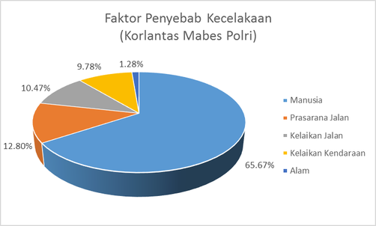

motor-polri
